Chi tiết địa chất
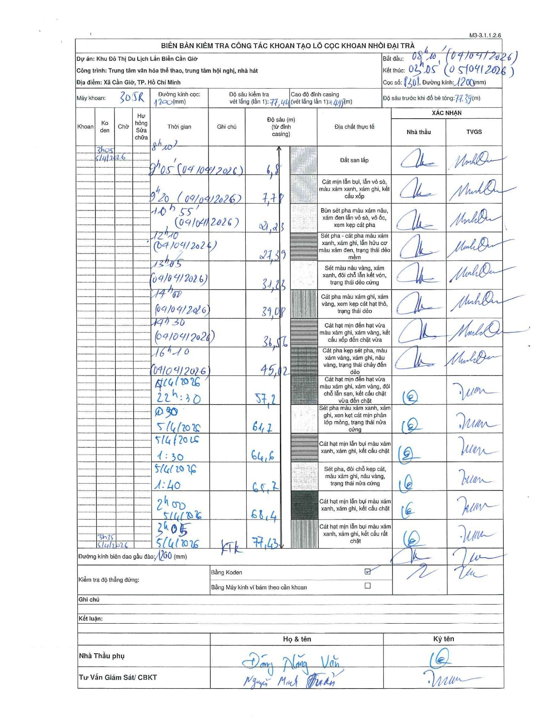
Dự án | Cần Giờ
Hạng mục | Trung tâm văn hóa thể thao, trung tâm hội nghị, nhà hát
Tên bộ phận | Xã Cần Giờ, TP. Hồ Chí Minh
Số hiệu cọc | P301
Tên Máy khoan | SGCT-KCN0002
Đường kính | D1200
Bắt đầu thi công | 08:10 04/04/2026
Kết thúc thi công | 03:05 05/04/2026

Địa chất TT | Đường kính | Mô tả lớp thiết kế | Từ (h) | Đến (h) | Cao độ từ | Cao độ đến | T.Gian (h) | Dài (m) | V (m/h) | Ghi chú
Đất san lấp | D1200 | Đất san lấp | 08:10 04/04/2026 | 09:05 04/04/2026 | 0 | -6.8 | 0.92 | 6.8 | 7.42
2 | D1200 | Cát mịn lẫn bụi, lẫn vỏ sò, màu xám xanh, xám ghi, kết cấu xốp | 09:05 04/04/2026 | 09:20 04/04/2026 | -6.8 | -7.78 | 0.25 | 0.98 | 3.92
3 | D1200 | Bùn sét pha màu xám nâu, xám đen lẫn vỏ sò, vỏ ốc, xen kẹp cát pha | 09:20 04/04/2026 | 10:55 04/04/2026 | -7.78 | -21.23 | 1.58 | 13.45 | 8.49
4 | D1200 | Sét pha - cát pha màu xám xanh, xám ghi, lẫn hữu cơ màu xám đen, trạng thái dẻo mềm | 10:55 04/04/2026 | 12:10 04/04/2026 | -21.23 | -27.39 | 1.25 | 6.16 | 4.93
5 | D1200 | Sét màu nâu vàng, xám xanh, đôi chỗ lẫn kết vón, trạng thái dẻo cứng | 12:10 04/04/2026 | 13:05 04/04/2026 | -27.39 | -31.23 | 0.92 | 3.84 | 4.19
6 | D1200 | Cát pha màu xám ghi, xám vàng, xen kẹp cát hạt thô, trạng thái dẻo | 13:05 04/04/2026 | 14:00 04/04/2026 | -31.23 | -34.08 | 0.92 | 2.85 | 3.11
7 | D1200 | Cát hạt mịn đến hạt vừa màu xám xanh, xám vàng, kết cấu xốp đến chặt vừa | 14:00 04/04/2026 | 14:30 04/04/2026 | -34.08 | -36.56 | 0.5 | 2.48 | 4.96 | Anomaly in depth reading from 39.08 back to 36.56 on form
8 | D1200 | Cát pha kẹp sét pha, màu xám vàng, xám ghi, nâu vàng, trạng thái chảy đến dẻo | 14:30 04/04/2026 | 16:10 04/04/2026 | -36.56 | -45.02 | 1.67 | 8.46 | 5.08
9 | D1200 | Cát hạt mịn đến hạt vừa màu xám ghi, xám vàng, đôi chỗ lẫn sạn, kết cấu chặt vừa đến chặt | 16:10 04/04/2026 | 22:30 04/04/2026 | -45.02 | -57.2 | 6.33 | 12.18 | 1.92 | Transition from 16:10 04/04 to 22:30 04/04
10 | D1200 | Sét pha màu xám xanh, xám ghi, xen kẹp cát mịn phân lớp mỏng, trạng thái nửa cứng | 22:30 04/04/2026 | 00:30 05/04/2026 | -57.2 | -61.7 | 2 | 4.5 | 2.25
11 | D1200 | Cát hạt mịn lẫn bụi màu xám xanh, xám ghi, kết cấu chặt | 00:30 05/04/2026 | 01:30 05/04/2026 | -61.7 | -64.6 | 1 | 2.9 | 2.9
12 | D1200 | Sét pha, đôi chỗ kẹp cát, màu xám ghi, nâu vàng, trạng thái nửa cứng | 01:30 05/04/2026 | 01:40 05/04/2026 | -64.6 | -65.7 | 0.17 | 1.1 | 6.6
13 | D1200 | Cát hạt mịn lẫn bụi màu xám xanh, xám ghi, kết cấu chặt | 01:40 05/04/2026 | 02:00 05/04/2026 | -65.7 | -68.4 | 0.33 | 2.7 | 8.1
14 | D1200 | Cát hạt mịn lẫn bụi màu xám xanh, xám ghi, kết cấu rất chặt | 02:00 05/04/2026 | 03:05 05/04/2026 | -68.4 | -77.43 | 1.08 | 9.03 | 8.34

ẢNH BIÊN BẢN GỐC

